AL-LAN
Chcete-li vypočítat rozteč otvorů pro montáž lamel, doplňte do tabulky "výšku profilu UT" a požadovaný počet lamel v profilu "U" nebo "UT".
Po zadání hodnot se v tabulce zobrazí vypočítané hodnoty rozteče otvorů a překrytí lamel [mm].
U výplně AL-LAN pro vyznačení otvorů a upevnění lamel do profilů AL-U21 a AL-UT21 použijeme střední drážku, do které vyznačíme otvory podle hodnot z tabulky pro zvolený počet lamel a výšku profilů AL-U21 a AL-UT21.
V tabulce vyberte vypočtené hodnoty ze sloupce "Drážka" a označte otvory v příslušné drážce až po poslední lamelu. Otvory se vyznačují od začátku profilu "U" nebo "UT".
Doplňte hodnoty
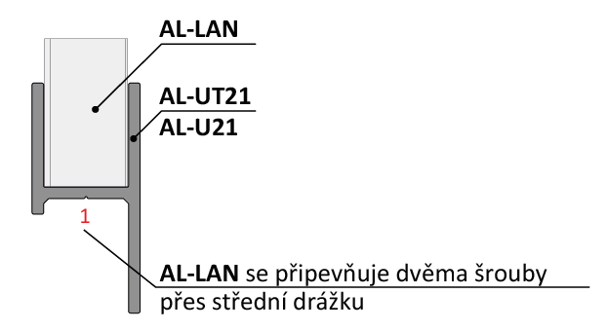
Při montáži lamel AL-LAN není nutné během značení děr pro otvory rozlišovat pravý a levý "U" a "UT" profil.
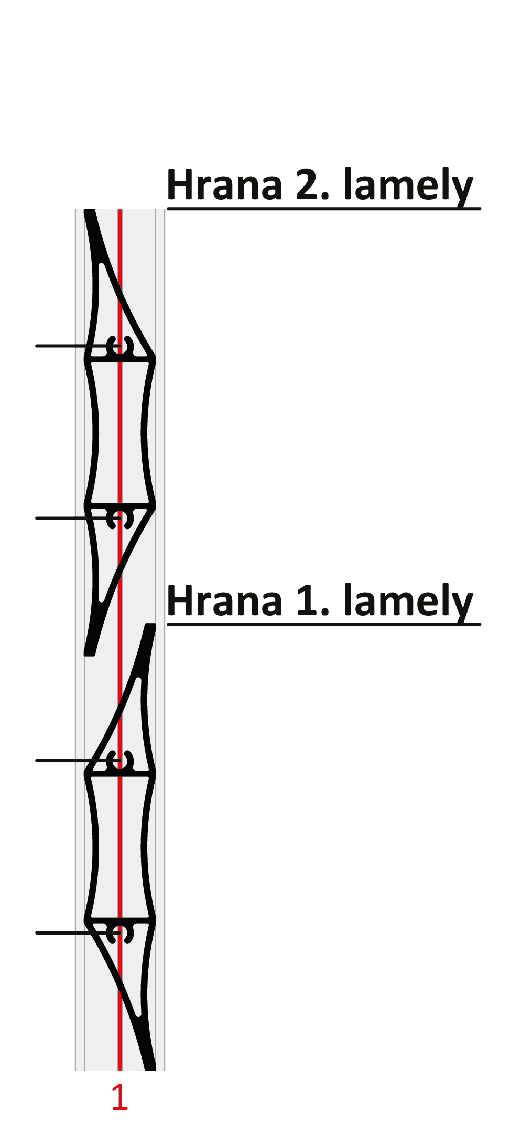
 |  | 2000
Výška "UT" profilu | [mm]
Počet lamel | [ks ] | 20

 | Otvory v drážkach

Lamela | Drážka 1(mm) | Drážka 1(mm)
1 | 31 | 69
2 | 131 | 169
3 | 231 | 269 | 169
4 | 331 | 369
5 | 431 | 469 |  |  | Kód |  | Kód
6 | 531 | 569 |  |  | AL-UT21-6 | AL-U21-6 | AL-LAN
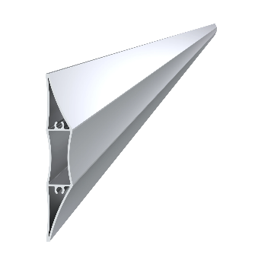
7 | 631 | 669
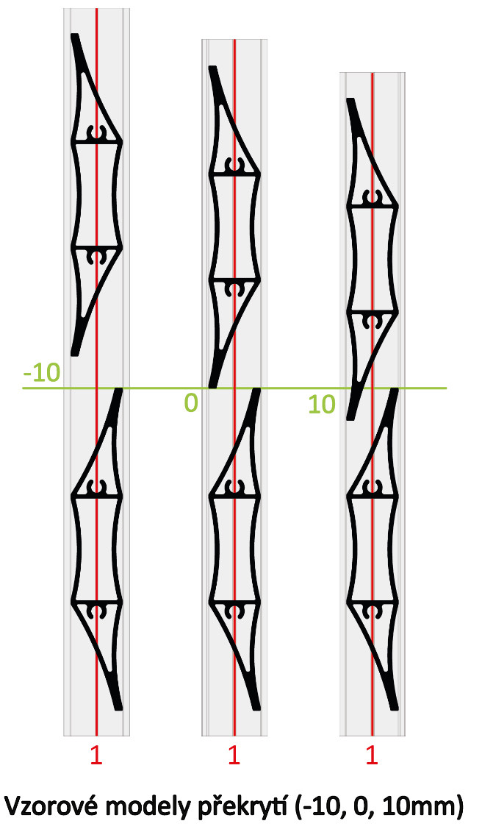
8 | 731 | 769 | 131
9 | 831 | 869
10 | 931 | 969
11 | 1031 | 1069
12 | 1131 | 1169
13 | 1231 | 1269
14 | 1331 | 1369 |  |  | Dĺžka (výška) |  | Počet
15 | 1431 | 1469 | 69 |  | 2000mm |  | 20ks
16 | 1531 | 1569
17 | 1631 | 1669
18 | 1731 | 1769
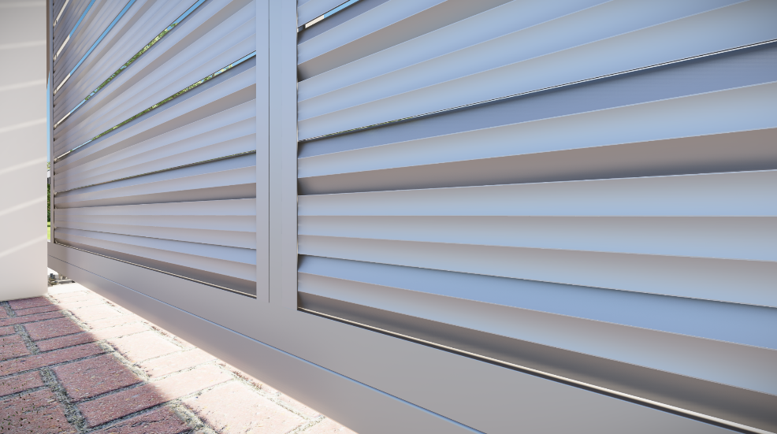
19 | 1831 | 1869
20 | 1931 | 1969 | 31 |  | Kód
Reálne (vypočítané) prěkrytí
21 | 2031 | 2069 |  |  | Pro „UT“ profil | Pro „U“ profil
22 | 2131 | 2169 |  |  | E1-3S4.2x19 | E1-4S4.2x19
23 | 2231 | 2269 |  | 0.0
24 | 2331 | 2369
25 | 2431 | 2469
26 | 2531 | 2569 |  | Poznámka
27 | 2631 | 2669

 |  |  |  |  | Počet
 |  |  |  |  | 80ks

